Thiện Nhân
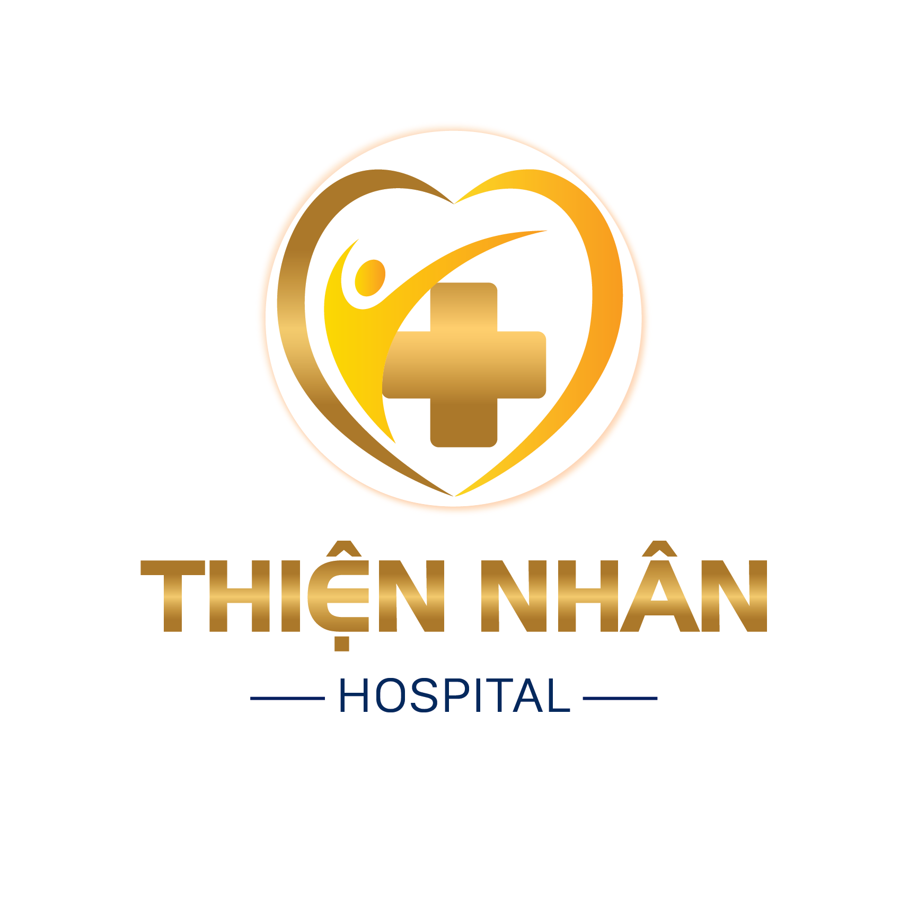
 |  | CÔNG TY CỔ PHẦN BỆNH VIỆN THIỆN NHÂN ĐÀ NẴNG Số 276-278-280 Đống Đa - P Thanh Bình -Thành Phố Đà Nẵng Điện Thoại : 0236.828489 - 0236. 568988 Email : Thiennhanhospital@gmail.com

BẢNG BÁO GIÁ GÓI KHÁM SỨC KHỎE TỔNG QUÁT

 | Kính gửi: CÔNG TY TNHH PAPAYA VIỆT NAM
Công ty cổ phần Thiện Nhân Đà Nẵng xin gửi đến Quý Công ty/Đơn vị bảng báo giá các danh mục khám (Bao gồm các hạng mục khám bệnh và các xét nghiệm) của gói khám sức khỏe tổng quát định kỳ như sau:

TT | Nội dung khám | Chức năng khám | Số lượng (người) | Đơn giá (đồng) | Thành tiền
I. KHÁM LÂM SÀNG (BẮT BUỘC) |  |  |  | 180,000 | 19,980,000
1 | Khám tổng quát (Nội, Ngoại, TMH, RHM, Mắt, Da liễu) | Phát hiện sơ bộ các bệnh lý toàn thân (Đo chỉ số cơ thể (BMI), mạch, huyết áp, khám chung tất cả,…..) | 111 | 180,000 | 19,980,000
 |  | Phát hiện sơ bộ các bệnh lý ngoại khoa toàn thân
 |  | Phát hiện sơ bộ các bệnh lý về Tai - Mũi - Họng, tư vấn các bệnh lý về viên xoang, thanh quản,….
 |  | Phát hiện các bệnh lý sơ bộ về Răng,…viêm nướu, sâu răng và các bệnh khác về Răng.
 |  | Phát hiện các bệnh lý sơ bộ về Mắt, đo mắt,…
 |  | Phát hiện các bệnh lý sơ bộ da liễu
 |  | Tư vấn điều trị toàn bộ các kết quả khám
II. KHÁM CẬN LÂM SÀNG (BẮT BUỘC) |  |  |  | 3,367,800 | 222,971,400
2 | Tổng phân tích tế bào máu bằng máy Laser. (Xét nghiệm công thức máu toàn phần) (Hãng Sysmec - Thụy Sỹ - Hóa chất chính hãng) | Phân tích hồng cầu, bạch cầu, tiểu cầu, huyết sắc tố, hematocrit, công thức bạch cầu … để phát hiện các bệnh về máu, viêm nhiễm, thiếu máu… | 111 | 67,500 | 7,492,500
3 | Định lượng GLUCOSE máu. (Hãng Roche - Thụy sỹ - Hóa chất chính hãng) | Phát hiện các bất thường về đường máu | 111 | 24,300 | 2,697,300
4 | Chụp X-Quang tim phổi kỹ thuật số (Hãng Fuji - Nhật) | Phát hiện các bệnh về lao, phổi, u, …Bệnh tim liên quan tới phổi. | 111 | 91,800 | 10,189,800
5 | Nước tiểu 10 thông số. (Xét nghiệm nước tiểu toàn phần) (Hãng Roche - Thụy sỹ - Hóa chất chính hãng) | Phát hiện bệnh tiểu đường, các bệnh thận, viêm cầu thận, viêm đường tiết niệu và các bệnh lý của các cơ quan khác trong cơ thể | 111 | 53,100 | 5,894,100
6 | Triglycerid (Hãng Roche - Thụy sỹ - Hóa chất chính hãng) | 1 dạng chất béo | 111 | 36,900 | 4,095,900
7 | HDL-cholesterol (Hãng Roche - Thụy sỹ - Hóa chất chính hãng) | Cholesterol có lợi | 111 | 36,900 | 4,095,900
8 | LDL-cholesterol (Hãng Roche - Thụy sỹ - Hóa chất chính hãng) | Cholesterol có hại | 111 | 53,100 | 5,894,100
9 | Cholesterol TP (Hãng Roche - Thụy sỹ - Hóa chất chính hãng) | Cholesterol toàn phần | 111 | 42,300 | 4,695,300
10 | Urea | Định lượng nồng độ Urea Nitrogen có trong máu | 111 | 36,900 | 4,095,900
11 | Định lượng CREATINIE máu (Hãng Roche - Thụy sỹ - Hóa chất chính hãng - Hóa chất chính hãng) | Đánh giá chức năng thận. | 111 | 36,900 | 4,095,900
12 | AST ( SGOT ) (Hãng Roche - Thụy sỹ - Hóa chất chính hãng) | Phát hiện tình trạng viêm gan | 111 | 54,000 | 5,994,000
13 | ALT ( SGPT ) (Hãng Roche - Thụy sỹ - Hóa chất chính hãng)
14 | Gamma GT (Hãng Roche - Thụy sỹ - Hóa chất chính hãng - Hóa chất chính hãng) | Phát hiện tình trạng viêm gan do độc gan, đặc biệt do bia rượu. | 111 | 36,900 | 4,095,900
15 | Điện tâm đồ (Đo điện tim) 12 kênh (Hãng GE - Mỹ) | Phát hiện sớm các bệnh lý thiếu máu cơ tim, rối loạn nhịp tim | 111 | 126,000 | 13,986,000
16 | Siêu âm màu Bụng - Tổng Quát (Máy GE LOGIQ S7 Expert Công nghệ XDclear đầu dò ma trận siêu nông - Mỹ) | Đánh giá các bất thường ở ổ bụng: gan, thận, mật, tử cung buồng trứng (đối với nữ), tuyến tiền liệt (đối với nam). | 111 | 207,000 | 22,977,000
17 | Xét nghiệm HBsAg (ELISA) (Hãng Roche - Thụy sỹ - Hóa chất chính hãng) | Phát hiện có nhiễm viêm gan B hay không? (Định lượng - Nồng độ khánh nguyên bề mặt của Virut). | 111 | 110,700 | 12,287,700
18 | Anti HBs (Hãng Roche - Thụy sỹ - Hóa chất chính hãng) | Phát hiện có kháng thể miễn nhiễm viêm gan B hay không? (Định lượng - Nồng độ). | 111 | 125,100 | 13,886,100
19 | Anti HCV (ELISA) (Hãng Roche - Thụy sỹ - Hóa chất chính hãng) | Phát hiện định lượng kháng thể virus viêm gan C (Cho biết tình trạng đã nhiễm Virut) | 111 | 156,600 | 17,382,600
20 | Định lượng ACID URIC máu (Hãng Roche - Thụy sỹ - Hóa chất chính hãng) | Phát hiện bệnh Goutte. | 111 | 36,900 | 4,095,900
21 | TSH trong máu (Hãng Roche - Thụy sỹ - Hóa chất chính hãng) | Đánh giá chức năng của tuyến giáp | 111 | 123,300 | 13,686,300
22 | Free T4 trong máu (Hãng Roche - Thụy sỹ - Hóa chất chính hãng) |  | 111 | 123,300 | 13,686,300
23 | Khám Phụ khoa - Chuyên khoa sản | Phát hiện các bệnh lý về sản phụ khoa. | 26 | Ưu đãi | -
24 | Siêu âm màu tuyến vú (Máy GE LOGIQ S7 Expert Công nghệ XDclear đầu dò ma trận siêu nông - Mỹ ) | Phát hiện sớm, chính xác các bệnh lý tuyến vú, u vú,… | 26 | 198,000 | 5,148,000
25 | Siêu âm Tuyến giáp (Máy Siemens Sequoia 2022- Đức hiện đại nhất ) | Phát hiện sớm, chính xác các bệnh lý về tuyến giáp (u tuyến giáp...). | 111 | 207,000 | 22,977,000
26 | Siêu âm động mạch cảnh, đốt sống (Máy GE LOGIQ S7 Expert Công nghệ XDclear đầu dò ma trận siêu nông - Mỹ ) | Phát hiện xơ vữa, hẹp động mạch cảnh là nguyên nhân gây đột quị. | 43 | 224,100 | 9,636,300
27 | Đo loãng xương bằng sóng siêu âm (Sonost 3000 - Hàn quốc) | Phát hiện tình trạng loãng xương toàn thân | 43 | 79,200 | 3,405,600
28 | Soi đáy mắt | Chưa thực hiện danh mục này | 43 | - | -
29 | Chụp nhũ ảnh 3D - Kỹ thuật số MAMOMAT INSPIRATION - Siemens | Sàng lọc ung thư vú (phát hiện vi vôi hóa và rối loạn cấu trúc mà siêu âm vú không phát hiện được) | 6 | 1,080,000 | 6,480,000
30 | Chi phí quản lý (Agency) (đơn giá/nhân viên) |  | - | - | -
III. Mục khám thêm (sẽ thanh toán khi có thực hiện) |  |  |  | 829,800 | 22,293,000
31 | Siêu âm tim 2D tiêu chuẩn (Máy Siemens SC 2000 - Đức hiện đại nhất Việt nam hiện nay) |  | 55 | 225,000 | 12,375,000
32 | Soi tươi (Soi trực tiếp nhuộm gram): Dịch âm đạo | Xác định có bị nhiễm khuẩn âm đạo, âm hộ và cổ tử cung không. | 16 | 64,800 | 1,036,800
33 | Xét nghiệm tầm soát ung thư cổ tử cung bằng phương pháp Pap Smear | Phát hiện tế bào ung thư cổ tử cung | 16 | 296,100 | 4,737,600
34 | HbA1C (Hãng Roche - Thụy sỹ - Hóa chất chính hãng - Hóa chất chính hãng) | Phát hiện sớm và theo dõi điều trị bệnh tiểu đường | 20 | 152,100 | 3,042,000
35 | Định nhóm máu ABO, Rh (D) bằng phương pháp Gelcard | Xác định nhóm máu | 12 | 91,800 | 1,101,600
III. Phần khám thêm cho khối lái xe (Khám và lập hồ sơ theo TT 24/2015) |  |  |  | 374,400 | 374,400
36 | * Test Morphin/Heroin |  | 1 | 164,700 | 164,700
37 | * Test Amphetamin
38 | * Test Methamphetamin
39 | * Test Marijuana (Cần Sa)
40 | Ethanol | Kiểm tra nồng độ cồn | 1 | 209,700 | 209,700
41 | Khám mù màu - thị lực 2 mắt -thị trường ám điểm | Chưa thực hiện danh mục này | 1 | - | -
IV. Dịch vụ chăm sóc nằm trong gói khám |  |  |  | - | -
42 | Dịch vụ nhắc nhở nhân viên trước khi khám |  |  | - | -
43 | Dịch vụ Hotline trong 1 tuần BS tư vấn nhân viên |  | 1 | - | -
44 | Dịch vụ Health talk |  | 2 | - | -
45 | Quà tặng chăm sóc răng hàm mặt |  | 111 | - | -
46 | Phân tích kết quả KSK và khuyến nghị cho Công ty |  | 1 | - | -
Tổng chi phí |  |  |  | 4,752,000 | 265,618,800

 |  |  | Đà Nẵng, Ngày … Tháng … Năm 2025

 |  |  | TỔNG GIÁM ĐỐC

 |  |  | ThS.BS NGÔ ĐỨC HẢI
* Lưu ý:
 | . Đơn giá trên đã bao gồm hóa đơn tài chính (không chịu thuế VAT).
 | . Báo giá này có hiệu lực kể từ ngày báo giá cho đến hết năm 2025
 | . Ngoài các hạng mục báo giá nếu trên, Quý Công ty/Đơn vị nếu cần làm thêm các hạng mục khác về tất cả như: Chẩn đoán hình ảnh, xét nghiệm,…. Xin Quý Công ty/Đơn vị vui lòng liên hệ lại Trung tâm Y Khoa Kỷ Thuật Cao để được báo giá chi tiết và giải đáp tất cả.
 | * Giá này dành cho những dịch vụ thực hiện ngay tại Thiện Nhân Đà nẵng. Nếu đơn vị yêu cầu tổ chức khám tại chỗ thì tùy từng trường hợp sẽ thương thảo giá phù hợp.
 | . Trung tâm rất hân hạnh được hợp tác với Quý Công ty/Đơn vị và Quý khách hàng trong lĩnh vực đồng hành chăm sóc sức khỏe.
 | . Kính mong sự hỗ trợ và tạo điều kiện của Quý lãnh đạo Công ty/Đơn vị.
 | . Kính chúc sức khỏe và trân trọng cảm ơn!
** Mọi thông tin xin vui lòng liên hệ: Phòng Kinh Doanh
 | . Điện thoại: 02363. 828489 / 02362.525379
 | . Ms Diệp ( PGĐ.KD) : 0937 334 583
 | . Email: thiennhanhospital@gmail.com

